Arkusz1
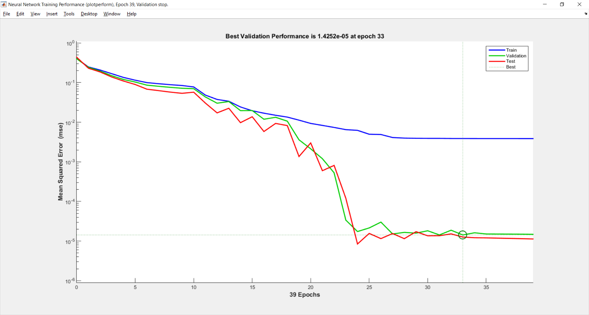
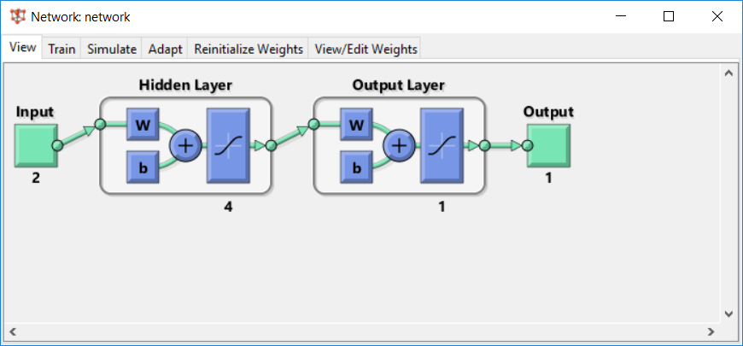
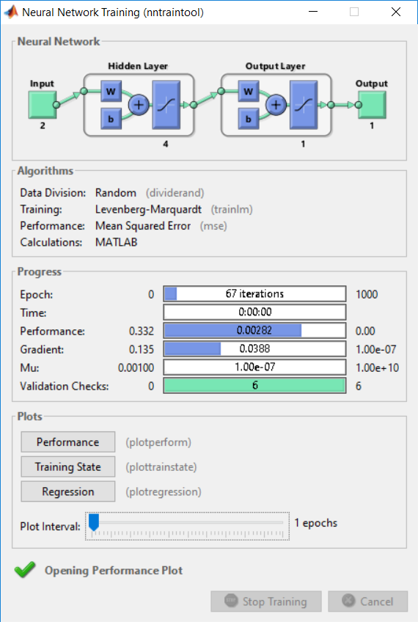
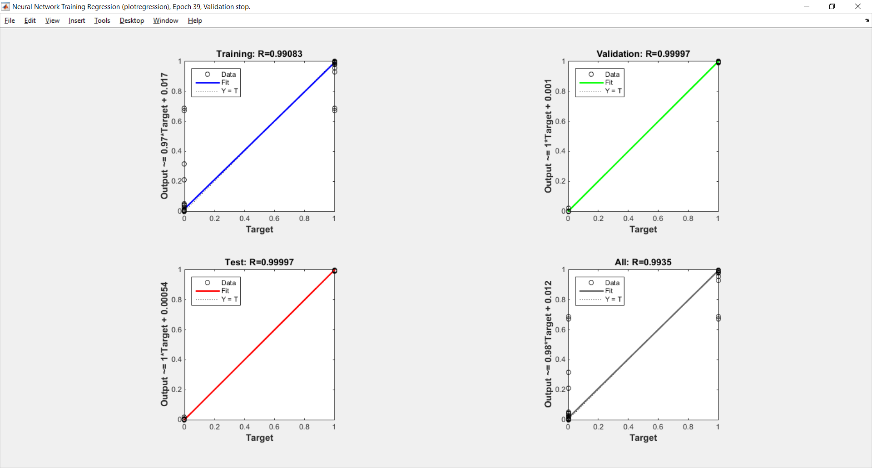
DANE WEJŚCIOWE
1000
-9 | 81 | 1
-16 | 256 | 1
35 | 1225 | 1
48 | 2304 | 1
34 | 1156 | 1
87 | 7569 | 1
-33 | 1089 | 1
-24 | 576 | 1
-57 | 3249 | 1
-75 | 5625 | 1
-84 | 7056 | 1
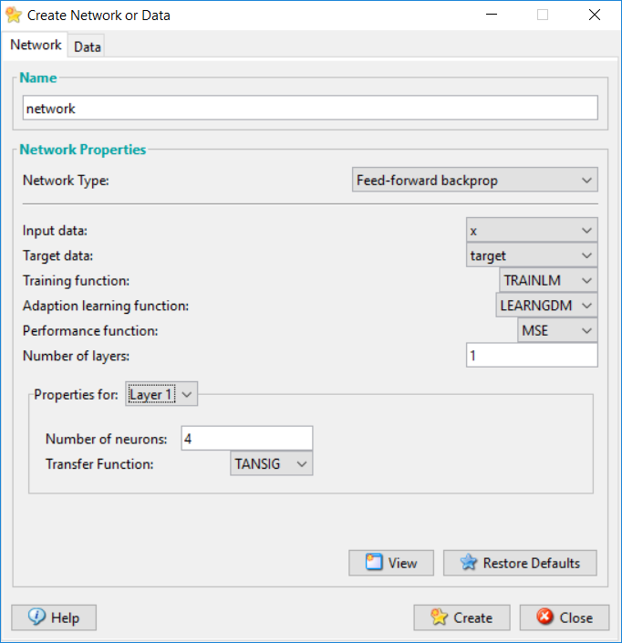
-40 | 1600 | 1
-46 | 2116 | 1
38 | 1444 | 1
-72 | 5184 | 1
-49 | 2401 | 1
3 | 9 | 1
-91 | 8281 | 1
-59 | 3481 | 1
63 | 3969 | 1
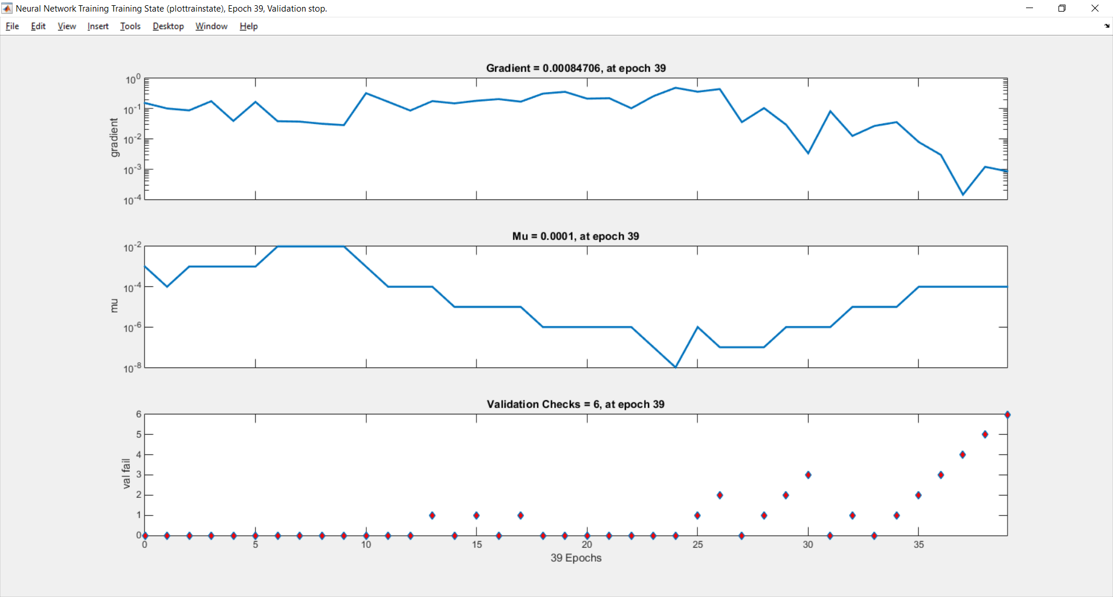
-33 | 1089 | 1
-82 | 6724 | 1
69 | 4761 | 1
-12 | 144 | 1
-11 | 121 | 1
-46 | 2116 | 1
-90 | 8100 | 1
-59 | 3481 | 1
36 | 1296 | 1
-86 | 7396 | 1
-75 | 5625 | 1
-23 | 529 | 1
-78 | 6084 | 1
-54 | 2916 | 1
1 | 1 | 1
80 | 6400 | 1
-64 | 4096 | 1
0 | 0 | 1
-92 | 8464 | 1
19 | 361 | 1
3 | 9 | 1
75 | 5625 | 1
-47 | 2209 | 1
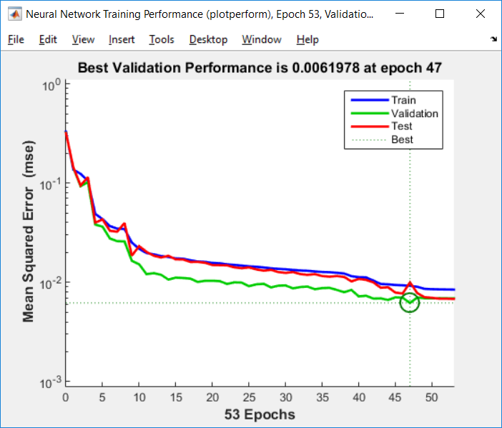
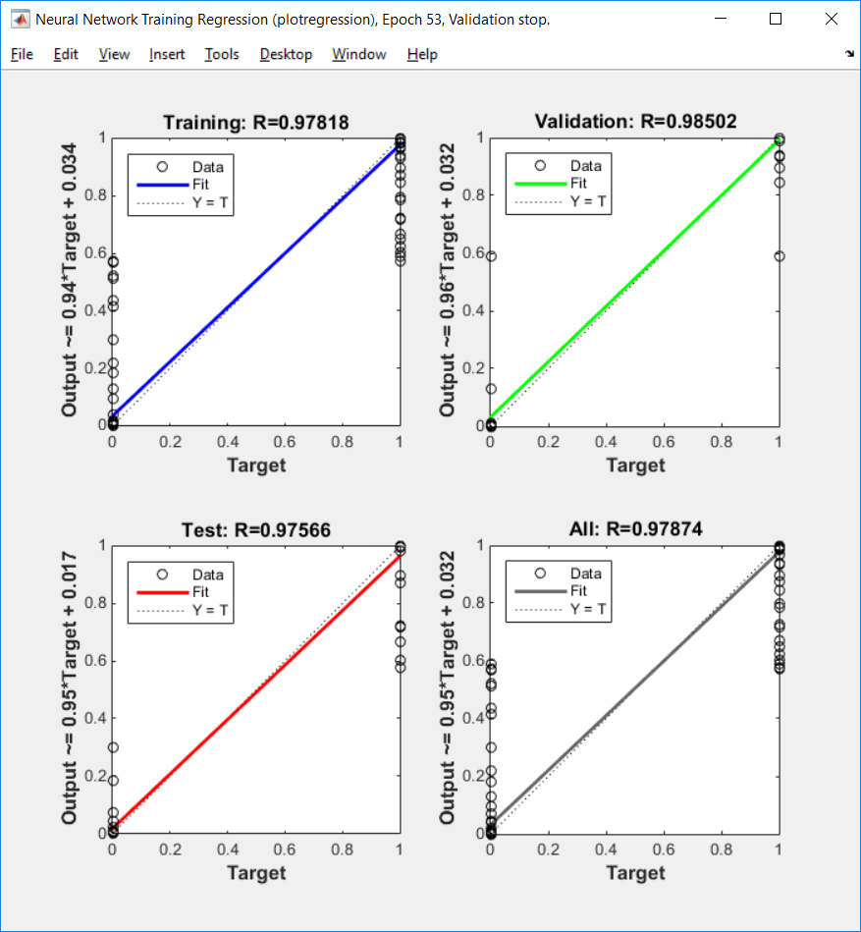
81 | 6561 | 1

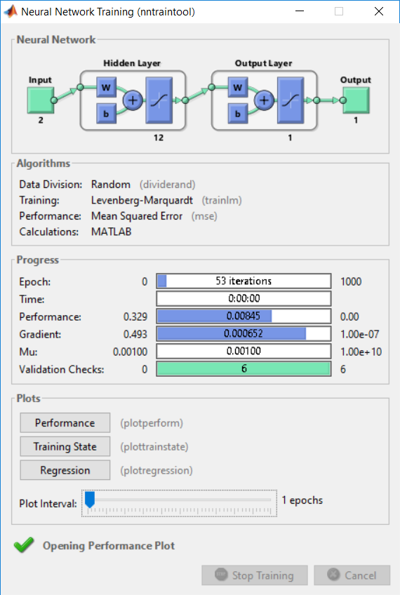
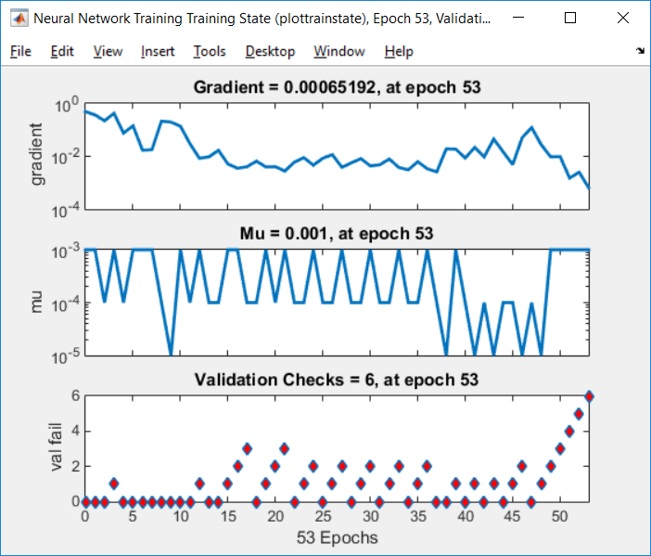
-96 | 9216 | 1
-10 | 100 | 1
19 | 361 | 1
76 | 5776 | 1
-7 | 49 | 1
-36 | 1296 | 1
-26 | 676 | 1
-33 | 1089 | 1
-22 | 484 | 1
-2 | 4 | 1
18 | 324 | 1
-90 | 8100 | 1
68 | 4624 | 1
-4 | 16 | 1
9 | 81 | 1
-90 | 8100 | 1
-59 | 3481 | 1
18 | 324 | 1
92 | 8464 | 1
0 | 0 | 1
97 | 9409 | 1
95 | 9025 | 1
17 | 289 | 1
5 | 25 | 1
72 | 5184 | 1
97 | 9409 | 1
-62 | 3844 | 1
-29 | 841 | 1
92 | 8464 | 1
-81 | 6561 | 1
1 | 1 | 1
-80 | 6400 | 1
21 | 441 | 1
80 | 6400 | 1
-73 | 5329 | 1
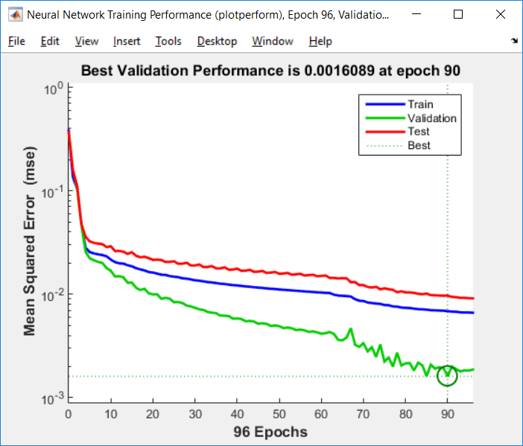
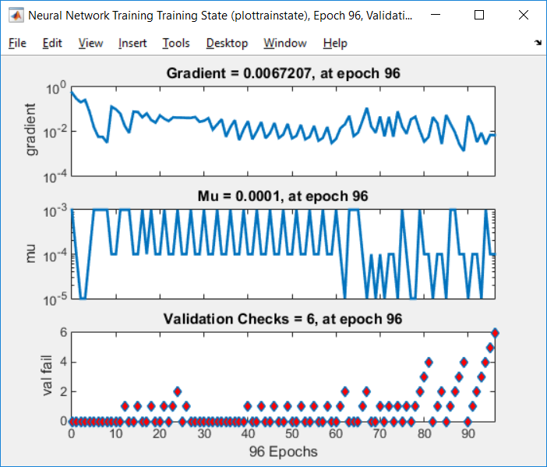
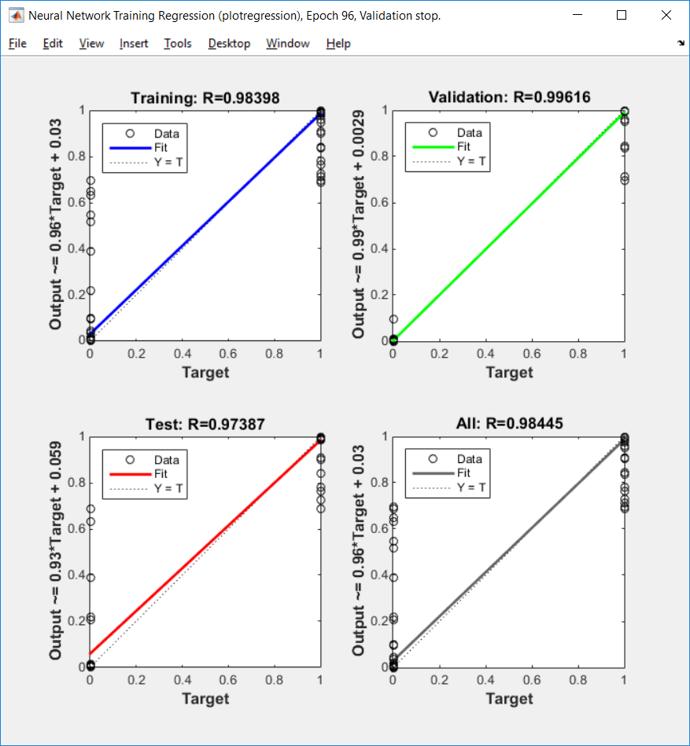
12 | 144 | 1
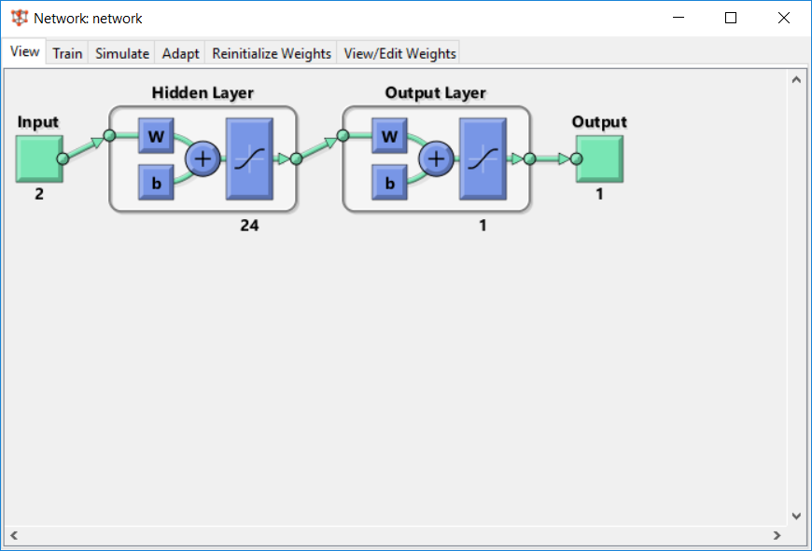
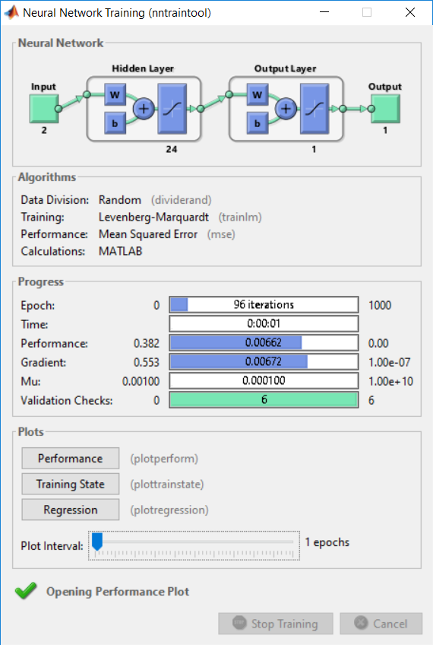
-28 | 784 | 1
-3 | 9 | 1
-39 | 1521 | 1
54 | 2916 | 1
-41 | 1681 | 1
-25 | 625 | 1
14 | 196 | 1
-14 | 196 | 1
86 | 7396 | 1
80 | 6400 | 1
74 | 5476 | 1
-11 | 121 | 1
-48 | 2304 | 1
-65 | 4225 | 1
-23 | 529 | 1
-60 | 3600 | 1
94 | 8836 | 1
-87 | 7569 | 1
-67 | 4489 | 1
-32 | 1024 | 1
-61 | 3721 | 1
-67 | 4489 | 1
-3 | 9 | 1
-48 | 2304 | 1
-63 | 3969 | 1
-62 | 3844 | 1
-43 | 1849 | 1
-25 | 625 | 1
-53 | 2809 | 1
-20 | 400 | 1
-64 | 4096 | 1
84 | 7056 | 1
-17 | 289 | 1
-67 | 4489 | 1
38 | 1444 | 1
-42 | 1764 | 1
-25 | 625 | 1
16 | 256 | 1
61 | 3721 | 1
97 | 9409 | 1 | wnioski
-96 | 9216 | 1
71 | 5041 | 1 | Zwiększona ilość neuronów w sieci, nie zawsze przyspiesza jej działanie. Przy tak dobranych danych sieć bardzo szybko się uczy a wartość błędu jest bardzo mała. W porównaniu do zagadnienia pierwszego gdzie użyałem tylko 1 neuronu w tym przypadku sieć znacznie lepiej sobie radzi zarówno z nauką jak i walidacją danych.
70 | 4900 | 1
-25 | 625 | 1
59 | 3481 | 1
-46 | 2116 | 1
-83 | 6889 | 1
39 | 1521 | 1
-27 | 729 | 1
47 | 2209 | 1
-4 | 16 | 1
16 | 256 | 1
71 | 5041 | 1
4 | 16 | 1
64 | 4096 | 1
21 | 441 | 1
-34 | 1156 | 1
-2 | 4 | 1
-93 | 8649 | 1
11 | 121 | 1
14 | 196 | 1
12 | 144 | 1
-30 | 900 | 1
-73 | 5329 | 1
-70 | 4900 | 1
-90 | 8100 | 1
-89 | 7921 | 1
-3 | 9 | 1
-62 | 3844 | 1
88 | 7744 | 1
-18 | 324 | 1
6 | 36 | 1
-56 | 3136 | 1
-34 | 1156 | 1
51 | 2601 | 1
76 | 5776 | 1
29 | 841 | 1
-21 | 441 | 1
-49 | 2401 | 1
100 | 10000 | 1
10 | 100 | 1
-45 | 2025 | 1
-19 | 361 | 1
-16 | 256 | 1
-80 | 6400 | 1
-20 | 400 | 1
-47 | 2209 | 1
18 | 324 | 1
3 | 9 | 1
12 | 144 | 1
18 | 324 | 1
97 | 9409 | 1
-83 | 6889 | 1
-87 | 7569 | 1
-71 | 5041 | 1
-90 | 8100 | 1
-54 | 2916 | 1
81 | 6561 | 1
95 | 9025 | 1
91 | 8281 | 1
91 | 8281 | 1
-70 | 4900 | 1
70 | 4900 | 1
-22 | 484 | 1
92 | 8464 | 1
-97 | 9409 | 1
2 | 4 | 1
32 | 1024 | 1
85 | 7225 | 1
17 | 289 | 1
100 | 10000 | 1
-99 | 9801 | 1
48 | 2304 | 1
-51 | 2601 | 1
6 | 36 | 1
71 | 5041 | 1
38 | 1444 | 1
-66 | 4356 | 1
-38 | 1444 | 1
65 | 4225 | 1
-70 | 4900 | 1
-25 | 625 | 1
-90 | 8100 | 1
-50 | 2500 | 1
80 | 6400 | 1
46 | 2116 | 1
97 | 9409 | 1
-23 | 529 | 1
2 | 4 | 1
-32 | 1024 | 1
-32 | 1024 | 1
80 | 6400 | 1
23 | 529 | 1
86 | 7396 | 1
-24 | 576 | 1
38 | 1444 | 1
-94 | 8836 | 1
17 | 289 | 1
-22 | 484 | 1
4 | 16 | 1
80 | 6400 | 1
37 | 1369 | 1
95 | 9025 | 1
-97 | 9409 | 1
-38 | 1444 | 1
60 | 3600 | 1
27 | 729 | 1
67 | 4489 | 1
65 | 4225 | 1
-22 | 484 | 1
-97 | 9409 | 1
-91 | 8281 | 1
-55 | 3025 | 1
10 | 100 | 1
99 | 9801 | 1
-15 | 225 | 1
54 | 2916 | 1
27 | 729 | 1
-31 | 961 | 1
-38 | 1444 | 1
87 | 7569 | 1
63 | 3969 | 1
88 | 7744 | 1
-6 | 36 | 1
-52 | 2704 | 1
-32 | 1024 | 1
-3 | 9 | 1
-86 | 7396 | 1
100 | 10000 | 1
-48 | 2304 | 1
-12 | 144 | 1
-33 | 1089 | 1
47 | 2209 | 1
-8 | 64 | 1
-38 | 1444 | 1
3 | 9 | 1
-16 | 256 | 1
48 | 2304 | 1
-38 | 1444 | 1
-52 | 2704 | 1
51 | 2601 | 1
57 | 3249 | 1
7 | 49 | 1
32 | 1024 | 1
72 | 5184 | 1
-52 | 2704 | 1
90 | 8100 | 1
-38 | 1444 | 1
-69 | 4761 | 1
15 | 225 | 1
-38 | 1444 | 1
31 | 961 | 1
-84 | 7056 | 1
-30 | 900 | 1
91 | 8281 | 1
34 | 1156 | 1
99 | 9801 | 1
31 | 961 | 1
-3 | 9 | 1
29 | 841 | 1
13 | 169 | 1
-62 | 3844 | 1
17 | 289 | 1
-61 | 3721 | 1
-69 | 4761 | 1
65 | 4225 | 1
-96 | 9216 | 1
-95 | 9025 | 1
-7 | 49 | 1
-75 | 5625 | 1
97 | 9409 | 1
-44 | 1936 | 1
-62 | 3844 | 1
60 | 3600 | 1
-86 | 7396 | 1
29 | 841 | 1
-27 | 729 | 1
15 | 225 | 1
22 | 484 | 1
-26 | 676 | 1
-40 | 1600 | 1
-35 | 1225 | 1
-62 | 3844 | 1
-24 | 576 | 1
-76 | 5776 | 1
-66 | 4356 | 1
71 | 5041 | 1
-79 | 6241 | 1
-51 | 2601 | 1
-77 | 5929 | 1
26 | 676 | 1
66 | 4356 | 1
91 | 8281 | 1
-31 | 961 | 1
63 | 3969 | 1
10 | 100 | 1
91 | 8281 | 1
-86 | 7396 | 1
-44 | 1936 | 1
65 | 4225 | 1
70 | 4900 | 1
-60 | 3600 | 1
94 | 8836 | 1
66 | 4356 | 1
59 | 3481 | 1
5 | 25 | 1
-94 | 8836 | 1
68 | 4624 | 1
68 | 4624 | 1
-10 | 100 | 1
-76 | 5776 | 1
-27 | 729 | 1
82 | 6724 | 1
1 | 1 | 1
89 | 7921 | 1
20 | 400 | 1
75 | 5625 | 1
-17 | 289 | 1
-30 | 900 | 1
-6 | 36 | 1
54 | 2916 | 1
73 | 5329 | 1
-38 | 1444 | 1
-54 | 2916 | 1
-95 | 9025 | 1
98 | 9604 | 1
-62 | 3844 | 1
-66 | 4356 | 1
-76 | 5776 | 1
-12 | 144 | 1
29 | 841 | 1
89 | 7921 | 1
-55 | 3025 | 1
11 | 121 | 1
-14 | 196 | 1
99 | 9801 | 1
38 | 1444 | 1
-14 | 196 | 1
-49 | 2401 | 1
33 | 1089 | 1
93 | 8649 | 1
-53 | 2809 | 1
-16 | 256 | 1
-15 | 225 | 1
70 | 4900 | 1
97 | 9409 | 1
-94 | 8836 | 1
-92 | 8464 | 1
-91 | 8281 | 1
89 | 7921 | 1
-76 | 5776 | 1
32 | 1024 | 1
-32 | 1024 | 1
52 | 2704 | 1
21 | 441 | 1
-24 | 576 | 1
-72 | 5184 | 1
72 | 5184 | 1
-79 | 6241 | 1
-70 | 4900 | 1
74 | 5476 | 1
-16 | 256 | 1
-90 | 8100 | 1
-87 | 7569 | 1
91 | 8281 | 1
92 | 8464 | 1
43 | 1849 | 1
48 | 2304 | 1
-6 | 36 | 1
57 | 3249 | 1
1 | 1 | 1
51 | 2601 | 1
-67 | 4489 | 1
71 | 5041 | 1
69 | 4761 | 1
30 | 900 | 1
-89 | 7921 | 1
-98 | 9604 | 1
-68 | 4624 | 1
-40 | 1600 | 1
57 | 3249 | 1
-89 | 7921 | 1
30 | 900 | 1
-57 | 3249 | 1
-4 | 16 | 1
91 | 8281 | 1
100 | 10000 | 1
-72 | 5184 | 1
93 | 8649 | 1
80 | 6400 | 1
-57 | 3249 | 1
-87 | 7569 | 1
-50 | 2500 | 1
50 | 2500 | 1
-50 | 2500 | 1
-23 | 529 | 1
22 | 484 | 1
-98 | 9604 | 1
-27 | 729 | 1
-64 | 4096 | 1
97 | 9409 | 1
17 | 289 | 1
-39 | 1521 | 1
-10 | 100 | 1
7 | 49 | 1
29 | 841 | 1
33 | 1089 | 1
13 | 169 | 1
-53 | 2809 | 1
68 | 4624 | 1
52 | 2704 | 1
30 | 900 | 1
-52 | 2704 | 1
-48 | 2304 | 1
44 | 1936 | 1
89 | 7921 | 1
-11 | 121 | 1
69 | 4761 | 1
-41 | 1681 | 1
-80 | 6400 | 1
74 | 5476 | 1
-66 | 4356 | 1
-26 | 676 | 1
-5 | 25 | 1
1 | 1 | 1
-83 | 6889 | 1
-47 | 2209 | 1
95 | 9025 | 1
58 | 3364 | 1
59 | 3481 | 1
-16 | 256 | 1
-18 | 324 | 1
-10 | 100 | 1
42 | 1764 | 1
-80 | 6400 | 1
21 | 441 | 1
95 | 9025 | 1
95 | 9025 | 1
13 | 169 | 1
-5 | 25 | 1
-83 | 6889 | 1
-52 | 2704 | 1
-18 | 324 | 1
-85 | 7225 | 1
-19 | 361 | 1
76 | 5776 | 1
83 | 6889 | 1
81 | 6561 | 1
43 | 1849 | 1
93 | 8649 | 1
-53 | 2809 | 1
-49 | 2401 | 1
-80 | 6400 | 1
-100 | 10000 | 1
-48 | 2304 | 1
87 | 7569 | 1
-47 | 2209 | 1
43 | 1849 | 1
99 | 9801 | 1
-66 | 4356 | 1
49 | 2401 | 1
49 | 2401 | 1
-76 | 5776 | 1
48 | 2304 | 1
-13 | 169 | 1
-3 | 9 | 1
86 | 7396 | 1
-31 | 961 | 1
32 | 1024 | 1
6 | 36 | 1
25 | 625 | 1
-63 | 3969 | 1
87 | 7569 | 1
-19 | 361 | 1
87 | 7569 | 1
-92 | 8464 | 1
-75 | 5625 | 1
94 | 8836 | 1
76 | 5776 | 1
-79 | 6241 | 1
61 | 3721 | 1
46 | 2116 | 1
-62 | 3844 | 1
-33 | 1089 | 1
-8 | 64 | 1
-87 | 7569 | 1
72 | 5184 | 1
-75 | 5625 | 1
97 | 9409 | 1
-37 | 1369 | 1
57 | 3249 | 1
-48 | 2304 | 1
-92 | 8464 | 1
-68 | 4624 | 1
47 | 2209 | 1
39 | 1521 | 1
-48 | 2304 | 1
34 | 1156 | 1
-53 | 2809 | 1
89 | 7921 | 1
61 | 3721 | 1
-41 | 1681 | 1
36 | 1296 | 1
66 | 4356 | 1
32 | 1024 | 1
37 | 1369 | 1
-47 | 2209 | 1
36 | 1296 | 1
-32 | 1024 | 1
-74 | 5476 | 1
66 | 4356 | 1
2 | 4 | 1
-47 | 2209 | 1
16 | 256 | 1
-97 | 9409 | 1
-75 | 5625 | 1
52 | 2704 | 1
-28 | 784 | 1
22 | 484 | 1
58 | 3364 | 1
98 | 9604 | 1
-26 | 676 | 1
0 | 0 | 1
-26 | 676 | 1
-25 | 625 | 1
74 | 5476 | 1
-3 | 9 | 1
99 | 9801 | 1
73 | 5329 | 1
-27 | 729 | 1
-78 | 6084 | 1
-55 | 3025 | 1
47 | 2209 | 1
-18 | 324 | 1
-68 | 4624 | 1
-30 | 900 | 1
-44 | 1936 | 1
47 | 2209 | 1
-44 | 1936 | 1
-31 | 961 | 1
-100 | 10000 | 1
-24 | 576 | 1
-1 | 1 | 1
-15 | 225 | 1
24 | 576 | 1
-81 | 6561 | 1
-43 | 1849 | 1
-66 | 4356 | 1
-85 | 7225 | 1
-17 | 289 | 1
33 | 1089 | 1
60 | 3600 | 1
-23 | 529 | 1
-73 | 5329 | 1
63 | 3969 | 1
-2 | 4 | 1
8 | 64 | 1
-59 | 3481 | 1
22 | 484 | 1
-84 | 7056 | 1
28 | 784 | 1
81 | 6561 | 1
61 | 3721 | 1
14 | 196 | 1
-94 | 8836 | 1
-9 | 81 | 1
53 | 2809 | 1
-48 | 2304 | 1
-95 | 9025 | 1
-61 | 3721 | 1
-30 | 900 | 1
-1 | 1 | 1
-17 | 289 | 1
44 | 1936 | 1
-43 | 1849 | 1
-58 | 3364 | 1
29 | 841 | 1
-94 | 8836 | 1
-7 | 49 | 1
30 | 900 | 1
-35 | 1225 | 1
-13 | 169 | 1
22 | 484 | 1
85 | 7225 | 1
77 | 5929 | 1
-2 | 4 | 1
41 | 1681 | 1
-82 | 6724 | 1
-35 | 1225 | 1
-49 | 2401 | 1
42 | 1764 | 1
75 | 5625 | 1
82 | 6724 | 1
66 | 4356 | 1
47 | 2209 | 1
1 | 1 | 1
-48 | 2304 | 1
7 | 49 | 1
36 | 1296 | 1
10 | 100 | 1
-75 | 5625 | 1
66 | 4356 | 1
6 | 36 | 1
3 | 9 | 1
9 | 81 | 1
6 | 36 | 1
-25 | 625 | 1
25 | 625 | 1
75 | 5625 | 1
87 | 7569 | 1
100 | 10000 | 1
32 | 1024 | 1
28 | 784 | 1
-9 | 81 | 1
-23 | 529 | 1
-89 | 7921 | 1
-41 | 1681 | 1
-33 | 1089 | 1
-65 | 4225 | 1
90 | 8100 | 1
-29 | 841 | 1
-8 | 64 | 1
86 | 7396 | 1
14 | 196 | 1
74 | 5476 | 1
-36 | 1296 | 1
-37 | 1369 | 1
94 | 8836 | 1
54 | 2916 | 1
-25 | 625 | 1
-72 | 5184 | 1
61 | 3721 | 1
-22 | 484 | 1
-72 | 5184 | 1
96 | 9216 | 1
-59 | 3481 | 1
87 | 7569 | 1
92 | 8464 | 1
-40 | 1600 | 1
-65 | 4225 | 1
-35 | 1225 | 1
-83 | 6889 | 1
21 | 441 | 1
-73 | 5329 | 1
84 | 7056 | 1
38 | 1444 | 1
-2 | 4 | 1
-25 | 625 | 1
36 | 1296 | 1
65 | 4225 | 1
-23 | 529 | 1
84 | 7056 | 1
-89 | 7921 | 1
-94 | 8836 | 1
47 | 2209 | 1
77 | 5929 | 1
47 | 2209 | 1
-45 | 2025 | 1
94 | 8836 | 1
-64 | 4096 | 1
-49 | 2401 | 1
-67 | 4489 | 1
-59 | 3481 | 1
-45 | 2025 | 1
-96 | 9216 | 1
89 | 7921 | 1
-56 | 3136 | 1
-51 | 2601 | 1
-52 | 2704 | 1
-90 | 8100 | 1
-69 | 4761 | 1
99 | 9801 | 1
55 | 3025 | 1
28 | 784 | 1
31 | 961 | 1
88 | 7744 | 1
83 | 6889 | 1
-56 | 3136 | 1
-41 | 1681 | 1
70 | 4900 | 1
8 | 64 | 1
85 | 85 | 0
63 | 63 | 0
-89 | -89 | 0
91 | 91 | 0
-92 | -92 | 0
-18 | -18 | 0
75 | 75 | 0
52 | 52 | 0
85 | 85 | 0
98 | 98 | 0
2 | 2 | 0
-42 | -42 | 0
55 | 55 | 0
-23 | -23 | 0
25 | 25 | 0
-57 | -57 | 0
74 | 74 | 0
75 | 75 | 0
2 | 2 | 0
-30 | -30 | 0
-50 | -50 | 0
65 | 65 | 0
-28 | -28 | 0
-91 | -91 | 0
47 | 47 | 0
-13 | -13 | 0
-89 | -89 | 0
20 | 20 | 0
-53 | -53 | 0
-86 | -86 | 0
100 | 100 | 0
-44 | -44 | 0
-50 | -50 | 0
89 | 89 | 0
-78 | -78 | 0
-33 | -33 | 0
50 | 50 | 0
-68 | -68 | 0
-15 | -15 | 0
45 | 45 | 0
-71 | -71 | 0
-12 | -12 | 0
-47 | -47 | 0
-59 | -59 | 0
-92 | -92 | 0
-67 | -67 | 0
15 | 15 | 0
-71 | -71 | 0
15 | 15 | 0
63 | 63 | 0
-5 | -5 | 0
10 | 10 | 0
-18 | -18 | 0
-32 | -32 | 0
-34 | -34 | 0
12 | 12 | 0
-85 | -85 | 0
72 | 72 | 0
25 | 25 | 0
43 | 43 | 0
12 | 12 | 0
-29 | -29 | 0
14 | 14 | 0
-97 | -97 | 0
-83 | -83 | 0
50 | 50 | 0
96 | 96 | 0
-25 | -25 | 0
-50 | -50 | 0
-5 | -5 | 0
74 | 74 | 0
71 | 71 | 0
93 | 93 | 0
86 | 86 | 0
65 | 65 | 0
28 | 28 | 0
-20 | -20 | 0
-51 | -51 | 0
52 | 52 | 0
-26 | -26 | 0
88 | 88 | 0
0 | 0 | 0
-10 | -10 | 0
28 | 28 | 0
-94 | -94 | 0
-92 | -92 | 0
67 | 67 | 0
-3 | -3 | 0
-48 | -48 | 0
-91 | -91 | 0
8 | 8 | 0
35 | 35 | 0
-43 | -43 | 0
-94 | -94 | 0
-91 | -91 | 0
74 | 74 | 0
99 | 99 | 0
31 | 31 | 0
-90 | -90 | 0
19 | 19 | 0
-19 | -19 | 0
90 | 90 | 0
54 | 54 | 0
10 | 10 | 0
94 | 94 | 0
-89 | -89 | 0
-31 | -31 | 0
84 | 84 | 0
-34 | -34 | 0
10 | 10 | 0
-56 | -56 | 0
71 | 71 | 0
67 | 67 | 0
-53 | -53 | 0
28 | 28 | 0
-4 | -4 | 0
77 | 77 | 0
100 | 100 | 0
-56 | -56 | 0
29 | 29 | 0
-39 | -39 | 0
81 | 81 | 0
1 | 1 | 0
-35 | -35 | 0
-11 | -11 | 0
-57 | -57 | 0
-39 | -39 | 0
-75 | -75 | 0
-4 | -4 | 0
-12 | -12 | 0
-3 | -3 | 0
3 | 3 | 0
-64 | -64 | 0
8 | 8 | 0
-75 | -75 | 0
50 | 50 | 0
-5 | -5 | 0
-71 | -71 | 0
66 | 66 | 0
14 | 14 | 0
63 | 63 | 0
39 | 39 | 0
-6 | -6 | 0
70 | 70 | 0
62 | 62 | 0
-39 | -39 | 0
-85 | -85 | 0
60 | 60 | 0
22 | 22 | 0
17 | 17 | 0
20 | 20 | 0
18 | 18 | 0
-53 | -53 | 0
-74 | -74 | 0
92 | 92 | 0
-66 | -66 | 0
42 | 42 | 0
88 | 88 | 0
68 | 68 | 0
9 | 9 | 0
72 | 72 | 0
82 | 82 | 0
10 | 10 | 0
-73 | -73 | 0
-17 | -17 | 0
85 | 85 | 0
-94 | -94 | 0
2 | 2 | 0
53 | 53 | 0
-62 | -62 | 0
7 | 7 | 0
16 | 16 | 0
-44 | -44 | 0
-33 | -33 | 0
-68 | -68 | 0
92 | 92 | 0
-76 | -76 | 0
41 | 41 | 0
68 | 68 | 0
42 | 42 | 0
-53 | -53 | 0
59 | 59 | 0
-2 | -2 | 0
-30 | -30 | 0
-84 | -84 | 0
-78 | -78 | 0
-48 | -48 | 0
-77 | -77 | 0
10 | 10 | 0
-46 | -46 | 0
-9 | -9 | 0
84 | 84 | 0
-83 | -83 | 0
57 | 57 | 0
10 | 10 | 0
87 | 87 | 0
-11 | -11 | 0
-82 | -82 | 0
58 | 58 | 0
-5 | -5 | 0
-96 | -96 | 0
-21 | -21 | 0
-67 | -67 | 0
-46 | -46 | 0
0 | 0 | 0
-74 | -74 | 0
-68 | -68 | 0
-36 | -36 | 0
14 | 14 | 0
35 | 35 | 0
88 | 88 | 0
18 | 18 | 0
30 | 30 | 0
46 | 46 | 0
-61 | -61 | 0
20 | 20 | 0
-42 | -42 | 0
-31 | -31 | 0
85 | 85 | 0
66 | 66 | 0
-95 | -95 | 0
63 | 63 | 0
10 | 10 | 0
-98 | -98 | 0
81 | 81 | 0
-71 | -71 | 0
63 | 63 | 0
-77 | -77 | 0
-71 | -71 | 0
-28 | -28 | 0
-45 | -45 | 0
-66 | -66 | 0
-47 | -47 | 0
-8 | -8 | 0
100 | 100 | 0
-30 | -30 | 0
6 | 6 | 0
22 | 22 | 0
-77 | -77 | 0
-50 | -50 | 0
-9 | -9 | 0
88 | 88 | 0
-81 | -81 | 0
-79 | -79 | 0
-28 | -28 | 0
-76 | -76 | 0
74 | 74 | 0
-18 | -18 | 0
90 | 90 | 0
-42 | -42 | 0
-1 | -1 | 0
45 | 45 | 0
39 | 39 | 0
-83 | -83 | 0
-71 | -71 | 0
92 | 92 | 0
3 | 3 | 0
95 | 95 | 0
42 | 42 | 0
-17 | -17 | 0
-79 | -79 | 0
-86 | -86 | 0
45 | 45 | 0
-5 | -5 | 0
5 | 5 | 0
-77 | -77 | 0
21 | 21 | 0
23 | 23 | 0
-79 | -79 | 0
100 | 100 | 0
6 | 6 | 0
74 | 74 | 0
-23 | -23 | 0
-39 | -39 | 0
-8 | -8 | 0
77 | 77 | 0
60 | 60 | 0
-66 | -66 | 0
-98 | -98 | 0
64 | 64 | 0
-16 | -16 | 0
64 | 64 | 0
-81 | -81 | 0
-42 | -42 | 0
87 | 87 | 0
-59 | -59 | 0
-11 | -11 | 0
-7 | -7 | 0
-89 | -89 | 0
-78 | -78 | 0
52 | 52 | 0
-15 | -15 | 0
-4 | -4 | 0
89 | 89 | 0
96 | 96 | 0
-91 | -91 | 0
75 | 75 | 0
-95 | -95 | 0
30 | 30 | 0

